关系图
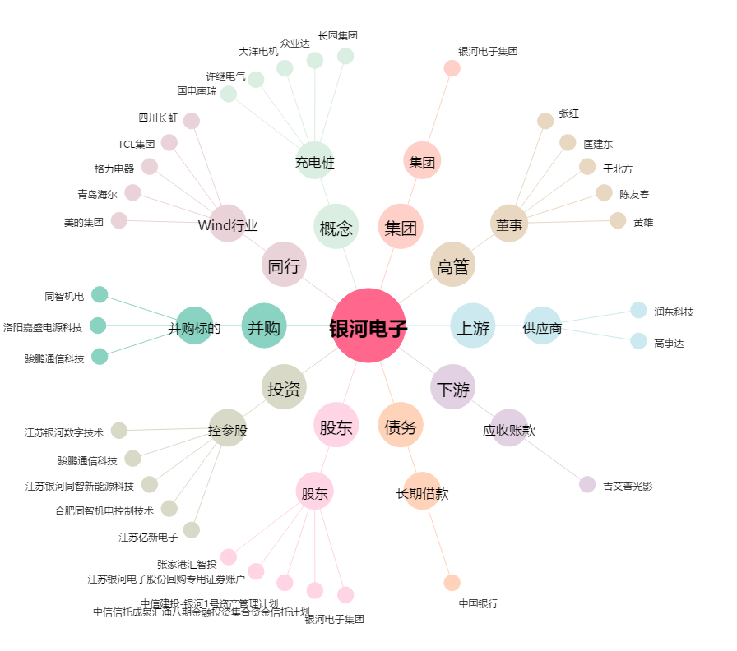
银河电子[002519.SZ] - 关系概览图

